冷轧钢板报价2
南沙院区药学部药架及配药柜报价清单
序号 | 产品名称 | 产品图片 | 区域 | 规格(W*D*H)mm | 数量 | 单位 | 科室需求 | 备 注（图片参考） | 单价（元） | 总价（元）
1 | 单面药架 | 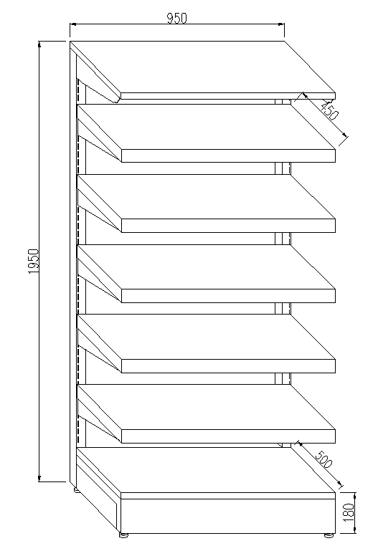 | 药学部 | 950*500*1950 | 186 | 组 | 1、冷扎钢材质 2、层板为平板面 3、层板均可调节 4、底板净深为500MM，层板净深450MM 5、需有背板 6、连同顶底共7层 7、要有标签卡槽 立柱用国标60*40*1.5mm扁管激光割孔成型； 底架、可调挂板用国标2.0mm； 药盘、顶板用国标0.8mm； 加强管料用国标1.0mm；
2 | 配药柜 | 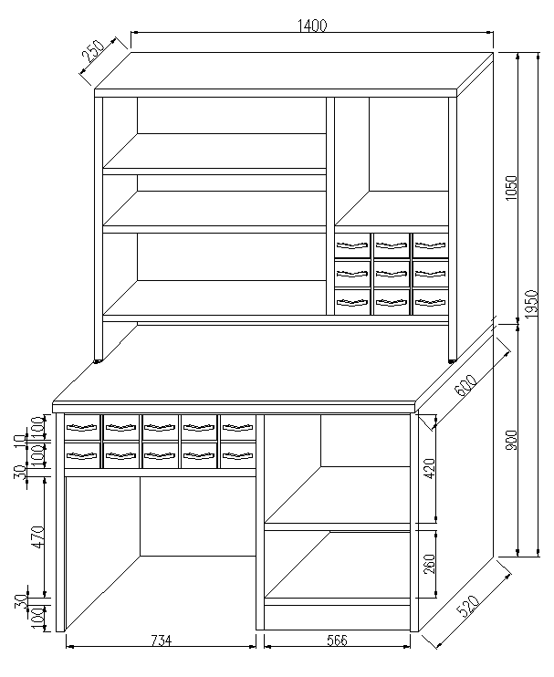 | 药学部 | 1400*300/630*2050 | 4 | 组 | 1、冷扎钢材质 2、结构如图所示 3、台面为304不锈钢台面 背架、层板托架用国标1.5mm冷轧钢板折弯成型； 柜门、抽面、背架背板用国标1.0mm； 其它用国标0.8mm； | 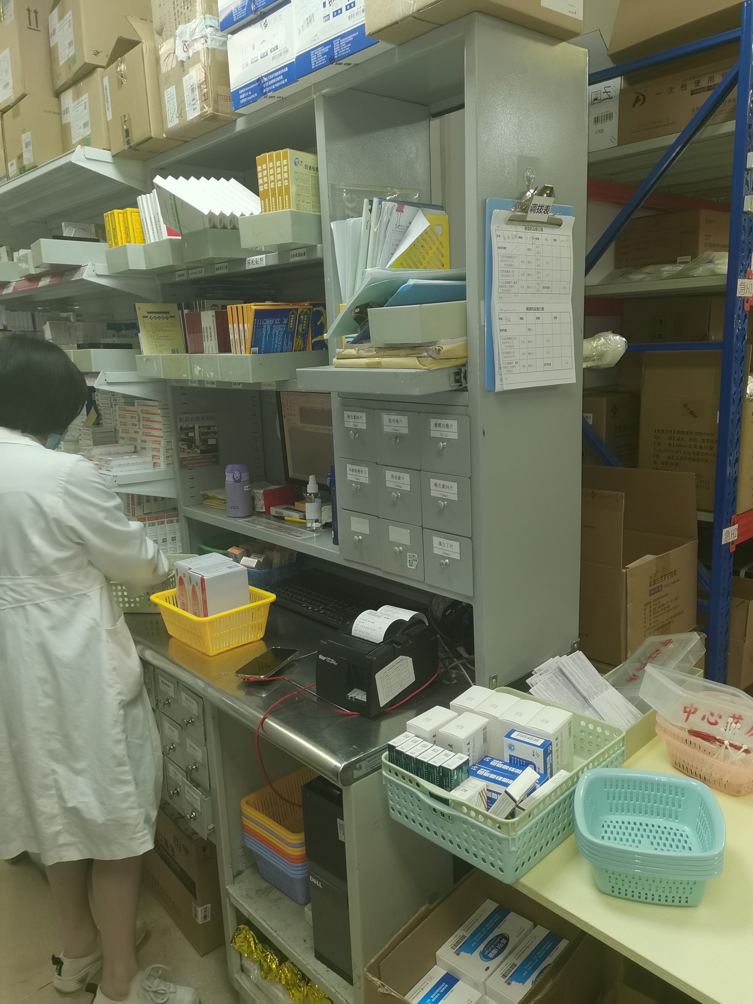
数量合计： |  |  |  |  | 190 | 组 | 小计：
含税、含运输、含安装合计：

